Putaran 1
 |  |  |  | Algoritma AES

Plaintext | kelompok satu
Kunci | KampusPSDKU
Algoritma | AES 128 bit -> 16 byte

 | k | m | space | u |  | K | u | D | null
 | e | p | s | null |  | a | s | K | null
 | l | o | a | null |  | m | P | U | null
 | o | k | t | null |  | p | S | null | null

 |  | konversi Teks Ke Hexadecimal
 | https://berhitung.id/konversi/bilangan/ascii-ke-heksadesimal
 | 6B | 6D | 20 | 75 |  | 4B | 75 | 44 | 0
 | 65 | 70 | 73 | 0 |  | 61 | 73 | 4B | 0
 | 6C | 6F | 61 | 0 |  | 6D | 50 | 55 | 0
 | 6F | 6B | 74 | 0 |  | 70 | 53 | 0 | 0

 |  | Konversi HexaDecimal ke Biner
 | https://berhitung.id/konversi/bilangan/heksadesimal-ke-biner
 | 01101011 | 01101101 | 00100000 | 01110101 |  | 01001011 | 01110101 | 01000100 | 00000000
 | 01100101 | 01110000 | 01110011 | 00000000 |  | 01100001 | 01110011 | 01001011 | 00000000
 | 01101100 | 01101111 | 01100001 | 00000000 |  | 01101101 | 01010000 | 01010101 | 00000000
 | 01101111 | 01101011 | 01110100 | 00000000 |  | 01110000 | 01010011 | 00000000 | 00000000

 |  | Initial Round XoR

 | 01101011 | XoR | 01001011 |  | 00100000 |  | 00100000 | XoR | 01000100 |  | 01100100 |  | Hasil | 00100000 | 00011000 | 01100100 | 01110101
 | 01100101 | XoR | 01100001 |  | 00001010 |  | 01110011 | XoR | 01001011 |  | 00111000 |  |  | 00001010 | 00000011 | 00111000 | 00000000
 | 01101100 | XoR | 01101101 |  | 00000001 |  | 01100001 | XoR | 01010101 |  | 00110100 |  |  | 00000001 | 00111111 | 00110100 | 00000000
 | 01101111 | XoR | 01110000 |  | 00011111 |  | 01110100 | XoR | 00000000 |  | 01110100 |  |  | 00011111 | 00111000 | 01110100 | 00000000
 |  |  |  |  |  |  |  |  |  |  |  |  |  |  |  |  |  | konversi ke hexadecimal ulang
 | 01101101 | XoR | 01110101 |  | 00011000 |  | 01110101 | XoR | 00000000 |  | 01110101 |  | Hasil Hexa | 20 | 18 | 64 | 75 | 20 | 18 | 64 | 75
 | 01110000 | XoR | 01110011 |  | 00000011 |  | 00000000 | XoR | 00000000 |  | 00000000 |  |  | A | 3 | 38 | 0 | 41 | 33 | 38 | 30
 | 01101111 | XoR | 01010000 |  | 00111111 |  | 00000000 | XoR | 00000000 |  | 00000000 |  |  | 1 | 3F | 34 | 0 | 31 | 3F | 34 | 30
 | 01101011 | XoR | 01010011 |  | 00111000 |  | 00000000 | XoR | 00000000 |  | 00000000 |  |  | 1F | 38 | 74 | 0 | 1F | 38 | 74 | 30

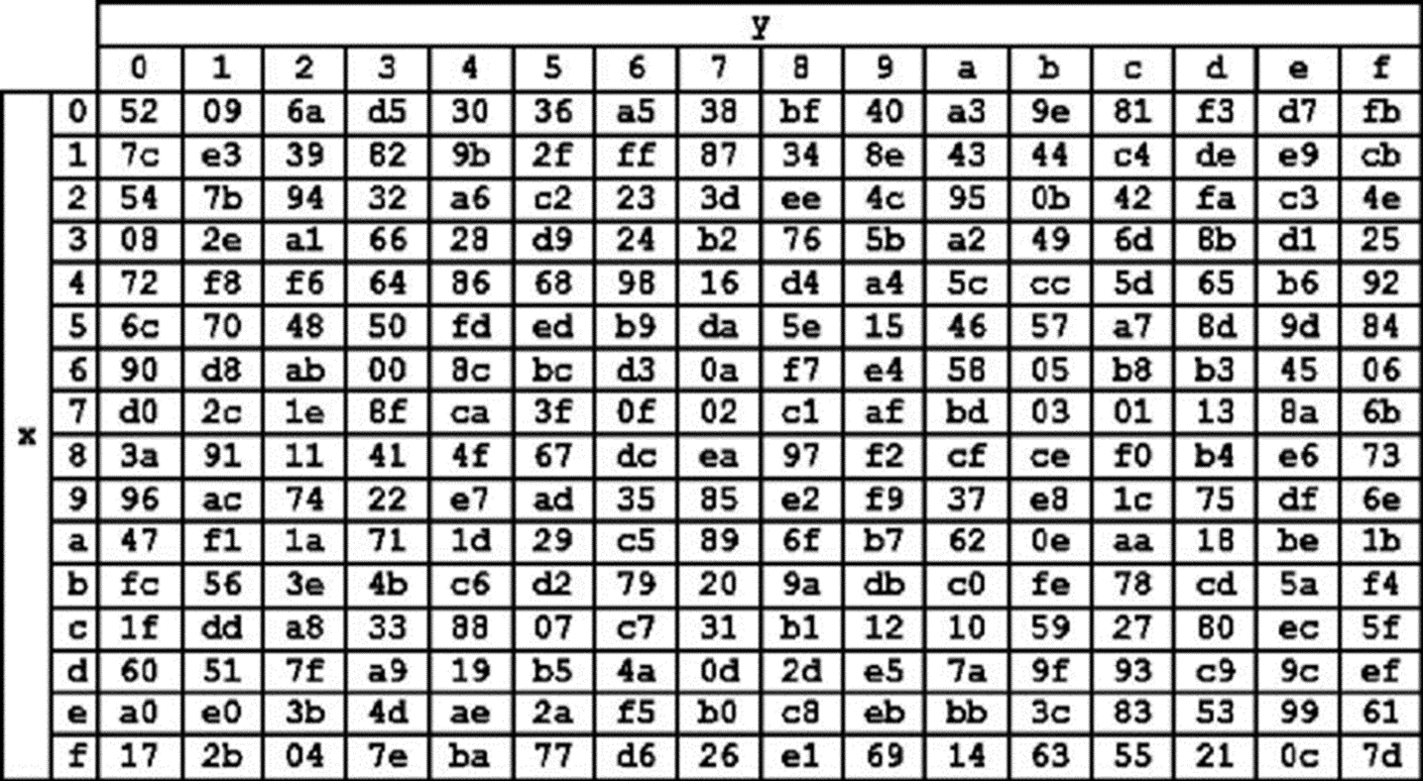
 | HasilXoR |  |  |  |  | Tabel S-Box |  |  |  |  |  |  |  |  |  |  |  | konversi ulang hexadesimal ke biner dan langsung di XoR
 | 20 | 18 | 64 | 75 |  |  |  |  |  |  |  |  |  |  |  |  |  | 00100000 | 00011000 | 01100100 | 01110101
 | 41 | 33 | 38 | 30 |  |  |  |  |  |  |  |  |  |  |  |  |  | 01000001 | 00110011 | 00111000 | 00110000
 | 31 | 3F | 34 | 30 |  |  |  |  |  |  |  |  |  |  |  |  |  | 00110001 | 00111111 | 00110100 | 00110000
 | 1F | 38 | 74 | 30 |  |  |  |  |  |  |  |  |  |  |  |  |  | 00011111 | 00111000 | 01110100 | 00110000

 | Proses Sub-bytes menggunakan tabel S-Box |  |  |  |  |  |  |  |  |  |  |  |  |  |  |  |  | konversi ulang biner ke hexadesimal
 |  |  |  |  |  |  |  |  |  |  |  |  |  |  |  |  |  | 20 | 18 | 64 | 75
 | 54 | 34 | 8c | 3f |  |  |  |  |  |  |  |  |  |  |  |  |  | 41 | 33 | 38 | 36
 | f8 | 66 | 76 | 08 |  |  |  |  |  |  |  |  |  |  |  |  |  | 31 | 3F | 34 | 36
 | 2e | 25 | 28 | 08 |  |  |  |  |  |  |  |  |  |  |  |  |  | 1F | 38 | 74 | 36
 | cb | 76 | ca | 08

 | Proses Shift Rows
 | 54 | 34 | 8c | 3f | Baris 1 Tidak digeser
 | f8 | 66 | 76 | 08 | Geser 1
 | 2e | 25 | 28 | 08 | Geser 2
 | cb | 76 | ca | 08 | Geser 3

 | Hasil Shif Rows
 | 54 | 34 | 8c | 3f
 | 66 | 76 | 08 | f8
 | 28 | 08 | 2e | 25
 | 08 | cb | 76 | ca

 | Proses Mix Column

 | 02 | 03 | 01 | 01 |  | 54 | 34 | 8c | 3f
 | 01 | 02 | 03 | 01 | * | 66 | 76 | 08 | f8
 | 01 | 01 | 02 | 03 |  | 28 | 08 | 2e | 25
 | 03 | 01 | 01 | 02 |  | 08 | cb | 76 | ca
 |  |  |  |  |  |  |  |  |  |  | https://www.fendiali.net/kalkulator/biner
 | 00000010 | 00000011 | 00000001 | 00000001 |  | 01010100 | 00110100 | 10001100 | 00111111 |  | 01010110 | 00110111 | 10001101 | 00111110
 | 00000001 | 00000010 | 00000011 | 00000001 | * | 01100110 | 01110110 | 00001000 | 11111000 | = | 01100111 | 01110100 | 00001011 | 11111001
 | 00000001 | 00000001 | 00000010 | 00000011 |  | 00101000 | 00001000 | 00101110 | 00100101 |  | 00101001 | 00001001 | 00101100 | 00100111
 | 00000011 | 00000001 | 00000001 | 00000010 |  | 00001000 | 11001011 | 01110110 | 11001010 |  | 00001011 | 11001010 | 01110111 | 11001000

 | konversi Hexa
 | 56 | 37 | 8D | 3E
 | 67 | 74 | B | F9
 | 29 | 9 | 2C | 27
 | B | CA | 77 | C8

 | Hasil putaran pertama adalah
 | 56 67 29 B | 37 74 9 CA | 8D B 2C 77 | 3E F9 27 C8

 | Lanjut putaran selanjutnya sampe 10x putaran

